住宿西峡谷内
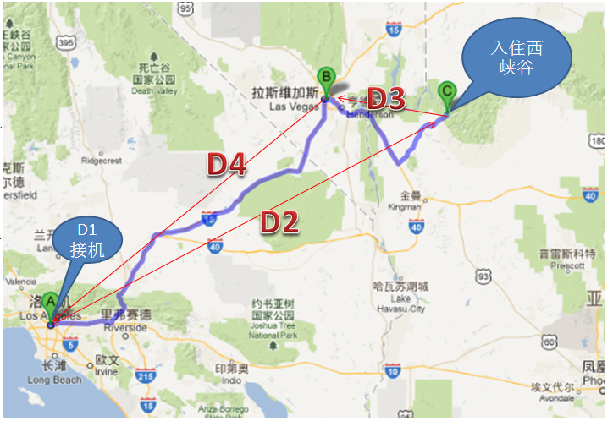
美西215--住西峡内线路
ID | 供应商团号 | 线路名称 | 产品结构 | 天数 | 出发地 | 出团日期 | 优惠 | 峡谷 | 主要景点 | 主题公园 | 备注
LA215-2411 | P4A(W) | 洛杉矶,拉斯维加斯,西峡谷,巧克力工厂四日游(入住西峡谷内) | 接机+入住西峡+拉斯夜游+巧克力工厂（送机） | 4 | 洛杉矶 | 周二、五、六（3/31-9/02） | 买二送一 | 西峡 | 1晚峡谷+1晚拉斯 | 0
LA215-2413 | P5A(W) | 洛杉矶,拉斯维加斯,环球影城,西峡谷五日超值游(入住西峡谷内) | P4A(W)+环球影城 | 5 | 洛杉矶 | 週一、二、(六 3/31- 9/2) | 买二送一 | 西峡 | 1晚峡谷+1晚拉斯+1主题公园 | 1 | 含1 个主题公园门票，导游入园讲解
LA215-2414 | P6A(W) | 拉斯维加斯,迪士尼,西峡谷玻璃桥六日欢乐之旅(入住西峡谷内) | P4A(W)+迪斯尼乐园/海洋世界+环球影城 | 6 | 洛杉矶 | 天天 | 买二送一 | 西峡 | 1晚峡谷+1晚拉斯+2主题公园 | 2 | 含2个主题公园门票，导游入园讲解
LA215-2415 | P7A(W) | 洛杉矶,海洋世界,环球影城,西峡谷七日精彩游(入住西峡谷内) | P4A（W）+迪斯尼乐园/冒险乐园+环球影城+海洋世界 | 7 | 洛杉矶 | 週一、二、三、四、五、六、日 | 买二送一 | 西峡 | 1晚峡谷+1晚拉斯+3主题公园 | 3 | 含3个主题公园门票，导游入园讲解
LA215-2416 | P8A(W) | 旧金山,西峡谷,优胜美地,迪士尼八日经典游(入住西峡谷内) | P4A(W)+丹麦村+旧金山市区游+优胜美地+迪斯尼乐园（回LAX送机） | 8 | 洛杉矶 | 週一、二、五 | 买二送一 | 西峡 | 1晚峡谷+1晚拉斯+旧金山+1主题公园 | 1 | 含1个主题公园门票，导游入园讲解，谷内
LA215-2417 | P9A(W) | 旧金山,西峡谷,优胜美地,环球影城九日探索之旅(入住西峡谷内) | P8A(W)+环球影城（回LAX送机） | 9 | 洛杉矶 | 週一、二、四、五、日、(六 3/31-9/2) | 买二送一 | 西峡 | 1晚峡谷+1晚拉斯+旧金山+2主题公园 | 2 | 含2个主题公园门票，导游入园讲解，住谷内
LA215-2418 | P10A(W) | 旧金山,西峡谷,优胜美地,海洋世界十日深度游(入住西峡谷内) | P8A(W)+环球影城+海洋世界（回LAX送机） | 10 | 洛杉矶 | 週一、二、三、四、五、六、日 | 买二送一 | 西峡 | 1晚峡谷+1晚拉斯+旧金山+3主题公园 | 3 | 含3个主题公园门票，导游入园讲解，住谷内
LV215-2419 | P5V(W) | 拉斯维加斯,环球影城,西峡谷,冒险乐园五日超值游(入住西峡谷内) | 入住西峡+拉斯夜游+巧克力工厂+迪斯尼乐园+环球影城（送机） | 5 | 拉斯维加斯 | 週三、六、(日 4/1-9/2) | 买二送一 | 西峡 | 1晚峡谷+1晚拉斯+2主题公园 | 2 | 含2个主题公园，导游入园讲解，住谷内
LV215-2420 | P6V(W) | 拉斯维加斯,环球影城,西峡谷,海洋世界六日畅怀游(入住西峡谷内) | P5V(W)+海洋世界 | 6 | 拉斯维加斯 | 週三、六、(日4/1-9/2) | 买二送一 | 西峡 | 1晚峡谷+1晚拉斯+3主题公园 | 3 | 含3个主题公园，导游入园讲解，住谷内
LV215-2421 | P7V(W) | 拉斯维加斯,旧金山,环球影城,优胜美地七日游(入住西峡谷内) | 入住西峡+拉斯夜游+巧克力工厂+丹麦村+旧金山市区游+优胜美地+环球影城 | 7 | 拉斯维加斯 | 週三、六、(日4/1-9/2) | 买二送一 | 西峡 | 1晚峡谷+1晚拉斯+旧金山+1主题公园 | 1 | 含1个主题公园，导游入园讲解，住谷内
LV215-2422 | P8V(W) | 拉斯维加斯,旧金山,西峡谷,优胜美地八日游(入住西峡谷内) | P7V(W)+迪斯尼乐园 | 8 | 拉斯维加斯 | 週三、六、(日4/1-9/2) | 买二送一 | 西峡 | 1晚峡谷+1晚拉斯+旧金山+2主题公园 | 2 | 含2个主题公园，导游入园讲解，住谷内
LV215-2423 | P9V(W) | 旧金山,环球影城,优胜美地,海洋世界九日深度游(入住西峡谷内) | P7V(W)+迪斯尼乐园+海洋世界 | 9 | 拉斯维加斯 | 週三、六、(日4/1-9/2) | 买二送一 | 西峡 | 1晚峡谷+1晚拉斯+旧金山+3主题公园 | 3 | 含3个主题公园，导游入园讲解，住谷内
SFO215-2424 | P7S(W) | 拉斯维加斯,旧金山,优胜美地,西峡谷七日欢乐游(入住西峡谷内) | 接机（旧金山）+旧金山市区游+优胜美地+环球影城+入住西峡+拉斯夜游+巧克力工厂 | 7 | 旧金山 | 週六、三 | 买二送一 | 西峡 | 1晚峡谷+1晚拉斯+旧金山+1主题公园 | 1 | 含1个主题公园，导游入园讲演，住谷内
SFO215-2425 | P8S(W) | 拉斯维加斯,旧金山,优胜美地,西峡谷玻璃桥八日精品游(入住西峡谷内) | P7S(W)+迪斯尼 | 8 | 旧金山 | 週六、三 | 买二送一 | 西峡 | 1晚峡谷+1晚拉斯+旧金山+2主题公园 | 2 | 含2个主题公园，导游入园讲演，住谷内
SFO215-2426 | P9S(W) | 旧金山,海洋世界,环球影城,西峡谷玻璃桥九日深度游（入住西峡谷内） | P7S(W)+迪斯尼+海洋世界 | 9 | 旧金山 | 週六、 (三 3/28-8/29) | 买二送一 | 西峡 | 1晚峡谷+1晚拉斯+旧金山+3主题公园 | 3 | 含3个主题公园，导游入园讲演，住谷内

LA215-2411---P4A(W)线路

特点
美西215--四天以上）线路（56条）特点

一、线路分布：
1、 | LAX参团：共有30条，其中住西峡谷内有7条。

2、 | LAS参团： | 共有15条，其中住西峡谷内有5条。

3、 | SFO参团： | 共有11条，其中西峡谷内有3条.

二、线路特点：
1、 | 主要卖点：
 | 独家夜宿西峡谷

2、 | 出团日期：
 | LAS参团： | 非住峡谷内的线路为周三、周日；住西峡内的线路为周三、周六（周日有特殊时间区间）

 | SFO参团： | 非住峡谷内的线路为周三、周六；住西峡内的线路为周六（周三有特殊时间区间）

3、 | 峡谷、主题公园
 | a、线路已按峡谷分开

 | b、因同一条线路中需选择的主题公园出团日期没有区别，故未分线路，在订购时还需作选择，（特别说明：有主题公园的线路导游会入园讲解）

4、 | 免费接机时间：
 | LAX: 8:30am- 10:00pm，其他信息同SEA 行程， 送机时间与SEA相同。

 | SFO: 8:30am- 10:00pm，其他信息同SEA 行程， 送机时间与SEA相同。

5、 | 上车点：
 | LAS: | a、入住西峡谷行程：下午2:00PM Bally's 酒店大堂，地址：3535 Las Vegas Blvd S. Las vegas NV 89109
 |  | b、不入住西峡谷行程：下午3:30pm Imperial Palace 酒店大堂，地址:3645 Las Vegas Blvd S. Las vegas NV 89109

6、 | 必付项目：
 | SFO行程： | 赫氏古堡门票= $25

 | 西峡行程： | （非住峡谷内）西峡谷门票=72（含午餐）
 |  | （住峡谷内）西峡谷入场费=$89(含晚、早餐和篷车)

7、 | 景点变化：
 | 12/15-2/27日， 优胜美地改为蒙特利17哩海湾

8、 | 优惠：
 | 都为“买二送一”线路

9、 | 入住西峡谷----华拉派牧场
 | 这是最接近西峡谷玻璃天空步道Skywalk住宿的地方。汽车停在欢迎中心的那一刻起，你有一种这是一个电影场景感觉。监狱、棺材、轴、牛仔和印第安人，一切都可以在牧场看到。小木屋是装饰精美的木制床，有2张单人床和一间浴室，没有电源线（发电机供电），有热水供游客洗漱，没有咖啡壶。对面的边缘，美丽的日落/日出。当地印第安人他们的生活中处于有趣的骑马和悲惨的故事。牛仔招待，晚上用温热的饮料和篝火。夜空中无数颗星星陪伴着你，使你有种置身于这个宇宙的感觉。一个了不起的经验。牛仔晚餐/早餐很有趣。
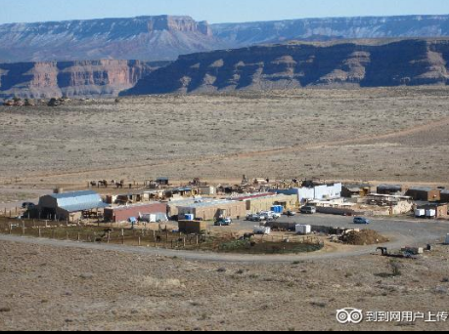
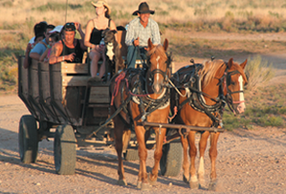

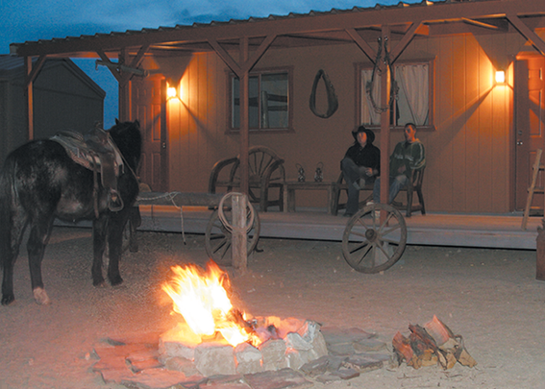
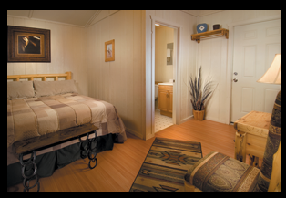
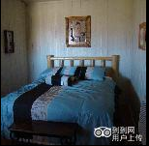

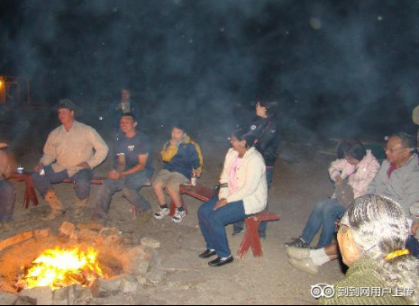
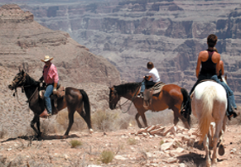
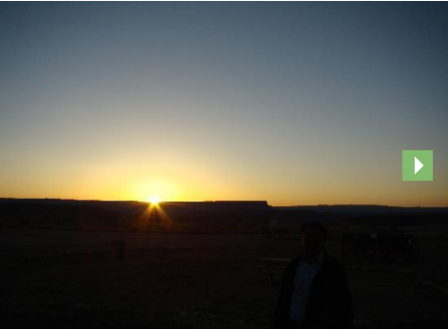

10、 | 老鹰景点：
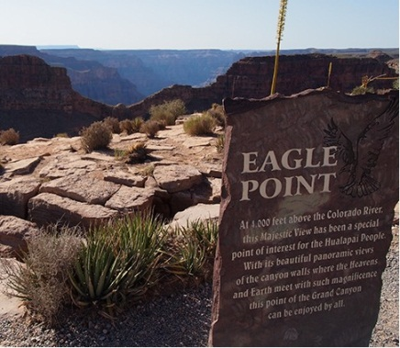

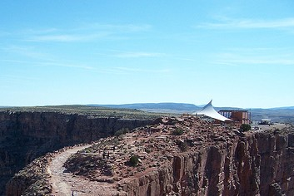
11、 | 蝙蝠景点：

